IQC
Process Image
XỬ LÝ BẤT THƯỜNG ĐẦU VÀO IQC
 |  |  | Mã số: QM.02.03.02

IQC
Manufacturing
OQC

Phát hiện bất thường ở IQC

Báo cáo cấp trên
Leader

Tái kiểm tra
NG
Dán tem sản phẩm NG, khoang vùng SP NG
Báo cáo quản lý
AM
Trưởng phòng chất lượng

Đối sách cải tiến
Phát hành NCR cho nhà cung cấp & tiến hành trả hàng
OK
Dán tem OK & cho lưu thông
OK
Tuyen chon/huy/tra hang/
doi sach/doi hang
Đánh giá hiệu quả
đối sách
NG
Close

Kho để hàng IQC ok

Chú ý:
Hàng sai tem mác, sai số lượng thì tiến hành trả lại nhà cung cấp
Thời hạn đôi sách cho nhà cung cấp là 1 tuần
Đánh giá hiệu quả sau 3 lot, với 3 lot đầu tiên cần tăng tần suất kiểm tra
Các lot có kết quả NG thì tiến hành khoanh vùng toàn bộ & gửi trả nhà cung cấp
Nếu cấp trên nghỉ cần báo cáo lên cấp cao hơn
Lịch sử thay đổi
Ver | Date | Nội dung thay đổi |  | Người thay đổi
01 | 07.07.2021 | Cập nhật thời hạn đối sách cho nhà cung cấp |  | Nguyen Tuan Vu
02 | 07.07.2021 | Tăng tần suất kiểm tra các lot đầu sau đối sách |  | Nguyen Tuan Vu
03 | 13.08.2021 | Cập nhật nội dung khoang vùng lot |  | Nguyen Tuan Vu
04 | 02.07.2022 | Cập nhật nội dung flow chart |  | Nguyen Tuan Vu

PQC
XỬ LÝ BẤT THƯỜNG CÔNG ĐOẠN
Process Image
 |  |  | SỐ QUẢN LÝ QM.02.02.05

IQC
Manufacturing
OQC

Phát hiện bất thường trong công đoạn

Báo cáo cấp trên
Sản xuất & QC

Tái kiểm tra

Dán tem sản phẩm NG, khoang vùng SP NG
Báo cáo quản lý
AM
Trưởng phòng chất lượng

Đối sách cải tiến
Phát hành NCR cho công đoạn

OK
Ghi chép kết quả kiểm tra
Đánh giá hiệu quả
đối sách
NG
Tuyen chon/huy/tra hang/
sua chua nho/doi sach
Close
OK

Báo cáo & lưu kết quả

Chú ý:
Thời hạn đối sách tối đa là 1 tuần
Hiệu quả đối sách đánh giá sau 3 lot
Khoanh vùng lot tính từ thời điểm đầu ca/bắt đầu sản xuất tới khi có kết quả phán định là NG
Nếu cấp trên nghỉ cần báo cáo lên cấp cao hơn
Áp dụng cho cả bất thường của biểu đồ SPC
Sửa chữa nhỏ: tuyệt đối không sửa chữa sản phẩm đã sơn
Nếu tỷ lệ NG quá cao trên 5% cần tiến hành xem xét dừng line & báo cáo giám đốc
Ver | Ngày tháng | Nội dung |  | Người thay đổi
00 | 07.07.2021 | Add content about isolate NG lot |  | Nguyen Tuan Vu
01 | 07.07.2021 | Add deadline for improvement action |  | Nguyen Tuan Vu
02 | 16.03.2022 | Add content about stop line |  | Nguyen Tuan Vu
03 | 02.07.2022 | Cập nhật nội dung các bước xử lý |  | Nguyen Tuan Vu

OQC SANG NCC
XỬ LÝ BẤT THƯỜNG CÔNG ĐOẠN XUẤT HÀNG SANG NHÀ CUNG CẤP
Process Image
 |  |  | SỐ QUẢN LÝ QM.02.00.16

IQC
Manufacturing
OQC

Phát hiện bất thường sản phẩm

Báo cáo cấp trên

Tái kiểm tra

Dán tem sản phẩm NG, khoang vùng SP NG
Báo cáo quản lý
AM
Trưởng phòng chất lượng

Đối sách cải tiến
Phát hành NCR cho công đoạn

OK
Ghi chép kết quả kiểm tra
Đánh giá hiệu quả
đối sách
NG
Tuyen chon/huy/tra hang/
sua chua nho/doi sach
Close
OK

Báo cáo & lưu kết quả

Chú ý:
Thời hạn đối sách tối đa là 1 tuần
Hiệu quả đối sách đánh giá sau 3 lot
Khoanh vùng lot tính từ thời điểm đầu ca/bắt đầu sản xuất tới khi có kết quả phán định là NG
Nếu cấp trên nghỉ cần báo cáo lên cấp cao hơn
Áp dụng cho cả bất thường của biểu đồ SPC
Sửa chữa nhỏ: tuyệt đối không sửa chữa sản phẩm đã sơn
Nếu tỷ lệ NG quá cao cần tiến hành dừng line & báo cáo giám đốc
Ver | Ngày tháng | Nội dung |  | Người thay đổi
0 | 02.07.2022 | Ban hành |  | Nguyen Tuan Vu

OQC SANG KH
XỬ LÝ BẤT THƯỜNG CÔNG ĐOẠN XUẤT HÀNG SANG KHÁCH HÀNG
Process Image
 |  |  | SỐ QUẢN LÝ ISO.02.03.09

IQC
Manufacturing
OQC

Phát hiện bất thường sản phẩm

Báo cáo cấp trên

Tái kiểm tra

Dán tem sản phẩm NG, khoang vùng SP NG
Báo cáo quản lý
AM
Trưởng phòng chất lượng

Đối sách cải tiến
Phát hành NCR cho công đoạn

OK
Ghi chép kết quả kiểm tra
Đánh giá hiệu quả
đối sách
NG
Tuyen chon/huy/tra hang/
doi sach cai tien
Close

OK

Báo cáo & lưu kết quả

Chú ý:
Thời hạn đối sách tối đa là 1 tuần
Hiệu quả đối sách đánh giá sau 3 lot, 3 lot đầu sẽ tăng tần suất kiểm tra theo HQS
Khoanh vùng lot NG dựa vào hạng mục NG do công đoạn nào
Nếu cấp trên nghỉ cần báo cáo lên cấp cao hơn
Sửa chữa nhỏ: tuyệt đối không sửa chữa nhỏ hay rework
Lịch sử thay đổi
Ver | Ngày tháng | Nội dung |  | Người thay đổi
00 | 07.07.2021 | Add content about isolate NG lot |  | Nguyen Tuan Vu
01 | 07.07.2021 | Add deadline for improvement action |  | Nguyen Tuan Vu
02 | 02.07.2022 | Cập nhật nội dung các bước |  | Nguyen Tuan Vu

Equipment
QUY TRÌNH XỬ LÝ BẤT THƯỜNG THIẾT BỊ |  |  |  |  |  |  | Issue | Check | Approval

Tên tài liệu |  |  |  | Mã số tài liệu |  | Ngày hiệu lực | Lần sửa đổi |  | Trang
QUY TRÌNH XỬ LÝ BẤT THƯỜNG THIẾT BỊ |  |  |  | QM.02.01.08 |  | 15/8/2019 | 0 |  | 1/1
Sơ đồ quá trình
Trách nhiệm |  | Các bước tiến hành Process |  |  | Mô tả |  | Biểu mẫu/Hồ sơ |  | Thời hạn

Thông tin lỗi
Problem information
Nhân viên |  |  |  |  | Dừng máy Báo cáo cấp trên Stop, report |  | Báo cáo |  | Trong 15 p

Xác nhận kiểm tra máy
Re check equipment
Nhân viên Quản lý Kỹ thuật viên |  |  |  |  | Xác nhận hiện trạng lỗi Ghi chép vào bảng theo dõi lịch sử Confirm problem Record history |  | Bảng theo dõi lịch sử |  | Trong 30p

Xác nhận ảnh hưởng hàng hay không
Confirm affect to quality
Sản xuất & QC |  |  |  |  | Xác nhận hàng có NG do lỗi của thiết bị Nếu là máy hay thiết bị kiểm tra thì xác nhận xem có để lọt hàng NG sang công đoạn tiếp hay không Nếu có tiến hành báo cáo theo quy trình xử lý bất thường |  | Kết quả kiểm tra NCR |  | Trong 1h

Quyết định xử lý
Tiến hành điều chỉnh sửa chữa
Modify, adjust
Sản xuất & QC |  |  |  |  | Báo cáo lên cấp MGR để đưa ra bước tiếp theo |  | Báo cáo NCR |  | Trong 1.5h
Kỹ thuật viên |  |  |  |  | Tiến hành sửa chữa & điều chỉnh thiết bị |  | Báo cáo sửa chữa

Xác nhận chất lượng
confirm quality
NG
Pro & QC |  |  |  |  | Sau khi điểu chỉnh xong kiểm tra thiết bị & hàng sản xuất ra có oki hay không nếu điều chỉnh cần thông báo khách hàng thì tiến hành theo quy trình 4M After adjusting, check whether the equipment & manufactured goods are ok or not If adjustments need to be informed to the customer, follow the 4M . process |  | Bảng theo dõi lịch sử
Lưu hồ sơ
Record
OK
Pro & QC |  |  |  |  | Lưu hồ sơ |  | Bảng theo dõi lịch sử
Lịch sử thay đổi
No | Ngày |  | Nội dung |  |  |  | Người thay đổi
0 | 15 Aug 2022 |  | Ban hành |  |  |  | Nguyen Tuan Vu
1 | 07 May 2022 |  | Bổ sung nội dung thu hồi nếu hàng NG lọt tới khách hàng |  |  |  | Nguyen Tuan Vu
2

Thiết bị đo NG hiệu chuẩn
QUY TRÌNH XỬ LÝ NG HIỆU CHUẨN |  |  |  |  |  |  | Issue | Check | Approval

 |  |  |  |  |  |  | 02.07.2022 | 02.07.2022 | 02.07.2022
Tên tài liệu |  |  |  | Mã số tài liệu |  | Ngày hiệu lực | Lần sửa đổi |  | Trang
QUY TRÌNH XỬ LÝ NG HIỆU CHUẨN |  |  |  | QM.02.00.17 |  | 02.07.2022 | 0 |  | 1/1
Sơ đồ quá trình
Trách nhiệm |  | Các bước tiến hành Process |  |  | Mô tả |  | Biểu mẫu/Hồ sơ |  | Thời hạn

Thông tin lỗi
Problem information
Nhân viên |  |  |  |  | Dừng máy Báo cáo cấp trên Stop, report |  | Báo cáo |  | Trong 15 p

Xác nhận kiểm tra máy
Re check equipment
Nhân viên Quản lý Kỹ thuật viên |  |  |  |  | Xác nhận hiện trạng lỗi Ghi chép vào bảng theo dõi lịch sử Dán tem cấm sử dụng |  | Bảng theo dõi lịch sử |  | Trong 30p

Xác nhận ảnh hưởng hàng hay không
Confirm affect to quality
Sản xuất & QC |  |  |  |  | Tiến hành kiểm tra lại hàng đã kiểm tra bằng dụng cụ khác, hàng trong công đoạn, hàng tồn kho & khoanh vùng sản phẩm |  | Kết quả kiểm tra |  | Trong 1h

Quyết định xử lý
Tiến hành điều chỉnh sửa chữa
Modify, adjust
Sản xuất & QC |  |  |  |  | Báo cáo lên cấp MGR để đưa ra bước tiếp theo Nếu có lot NG tới khách hàng thì cần tiến hành thông báo & thu hồi hàng. |  | NCR |  | Trong 1.5h
Kỹ thuật viên |  |  |  |  | Tiến hành sửa chữa & điều chỉnh thiết bị hoặc thay thế |  | Báo cáo sửa chữa, cải tiến, thay thế

Xác nhận chất lượng
confirm quality
NG
Pro & QC |  |  |  |  | Sau khi điểu chỉnh xong kiểm tra thiết bị & hàng sản xuất ra có oki hay không nếu điều chỉnh cần thông báo khách hàng thì tiến hành theo quy trình 4M After adjusting, check whether the equipment & manufactured goods are ok or not If adjustments need to be informed to the customer, follow the 4M . process |  | Bảng theo dõi lịch sử
Lưu hồ sơ
Record
OK
Pro & QC |  |  |  |  | Lưu hồ sơ |  | Bảng theo dõi lịch sử
Lịch sử thay đổi
No | Ngày |  | Nội dung |  |  |  | Người thay đổi
1 | 02.07.2022 |  | Ban hành tách riêng với quy trình thiết bị |  |  |  | Nguyen Tuan Vu
2
3

NCR SP
NCR(Non Conformance Report) |  |  |  | Ban hành | Kiểm tra | Phê duyệt

Ngày phát sinh | 2020.11.18 | Công đoạn phát sinh
Số ban hành |  | Model | 3CAC00207A
Tên model | OMS Front Holder
Tên lỗi | OMS Front Holder 螺纹孔不良
Loại sản phẩm | Camera | Dòng sản phẩm | OMS Front
Tỉ lệ | 2ea/640ea | Số lượng lot | 1200EA
Số lần tái phát | 1次 | Người kiểm tra | -
■ Nội dung lỗi, ảnh lỗi, bản vẽ.
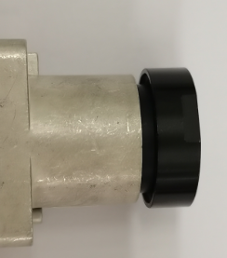 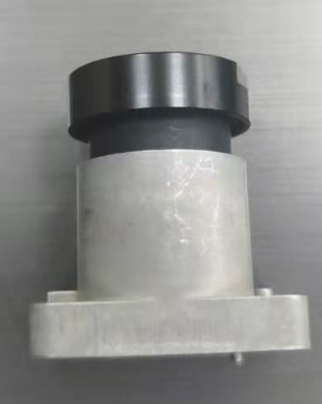 Phương pháp kiểm tra： Tiêu chuẩn phán định：

Sản phẩm OK
Sản phâm NG
Tỉ lệ NG：640EA 不良数：2EA 不良率：0.3%
Tiêu chuẩn (Spec) |  | Lỗi thực tế/Kết quả đo Data | ①
 |  |  | ②
 |  |  | ③
■ Hoạt động
⧠ Yêu cầu khoanh vùng sản phẩm NG ( Đánh dấu phân biệt trên tem ,thùng và sản phẩm..) |  |  |  |  | Phán định
⧠ Yêu cầu làm báo cáo cải tiến
⧠ Yêu cầu đổi hàng |  |  |  |  | NG
⧠ Yêu cầu tuyển chọn hàng trong công đoạn hàng trong kho
⧠ Sửa chữa nhỏ (cấm sửa chữa hàng đã sơn)
⧠ Hủy hàng
⧠ Thông báo cho khách hàng
⧠ Dừng chuyền ( nếu tỷ lệ NG quá cao )
QM.04.00.15 |  | M&C electronic

CAI TIEN CONG ĐOẠN
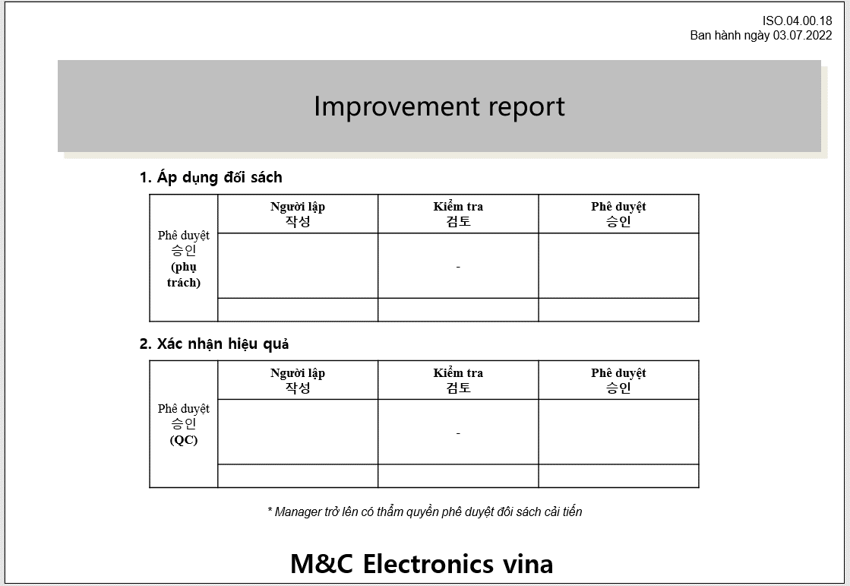

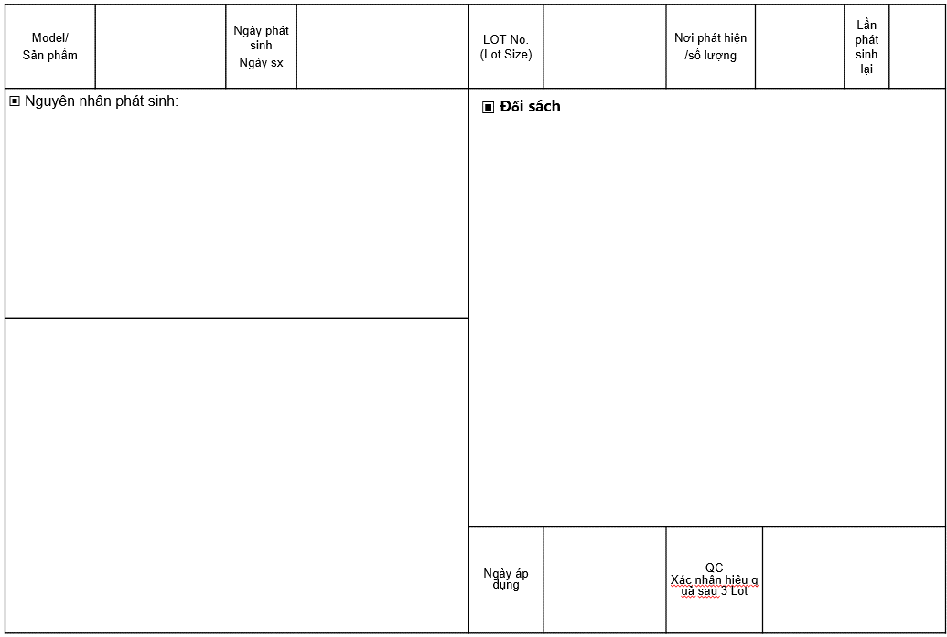

NCR List
 NCR SUMMARY LIST |  |  |  |  |  |  |  |  |  |  |  |  |  | Lập |  | Kiểm tra |  | Duyệt

 |  |  |  |  |  |  |  |  |  |  |  |  |  |  |  |  |  |  | Mã số tài liệu: QM.04.00.17
 |  |  |  |  |  |  |  |  |  |  |  |  |  |  |  |  |  |  | Ban hành ngày: 03/07/2022
 |  |  |  |  |  |  |  |  |  |  |  |  |  |  |  |  |  |  | Người ban hành: Nguyễn Thị Thu Hà
STT | Date | Ca | Phân loại | Bên chịu trách nhiệm | Model | Q'ty lot | Q'check | Q'NG | Tỷ lệ lỗi | Phán định | Lỗi | Hình ảnh | Xử lý/ Kết quả | Yêu cầu hạn gửi đối sách | Đối sách | Kết quả lot sau | Ngày hoàn thành đối sách | Tình trạng xủ lý | PIC
1 | 2022-01-03 | Ngày | CNC6 | SN Vina | MCVC21-003-2 | 94 | 8 | 3 | 38% | NG | Gia công | 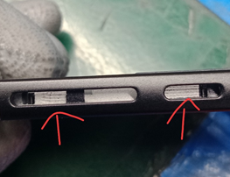 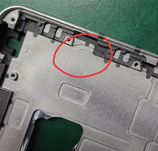 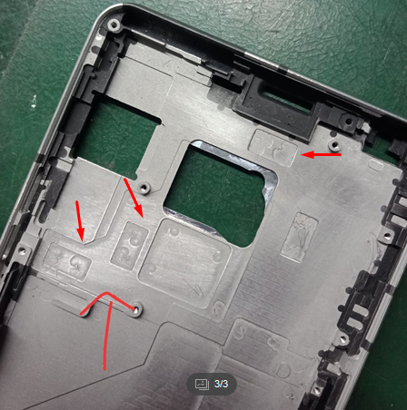 | Trả về | Hoàn thành trong 7 ngày |  | OK | 2022-01-06 | Close | Ms.Liên

